Dates Cours 2017-2018
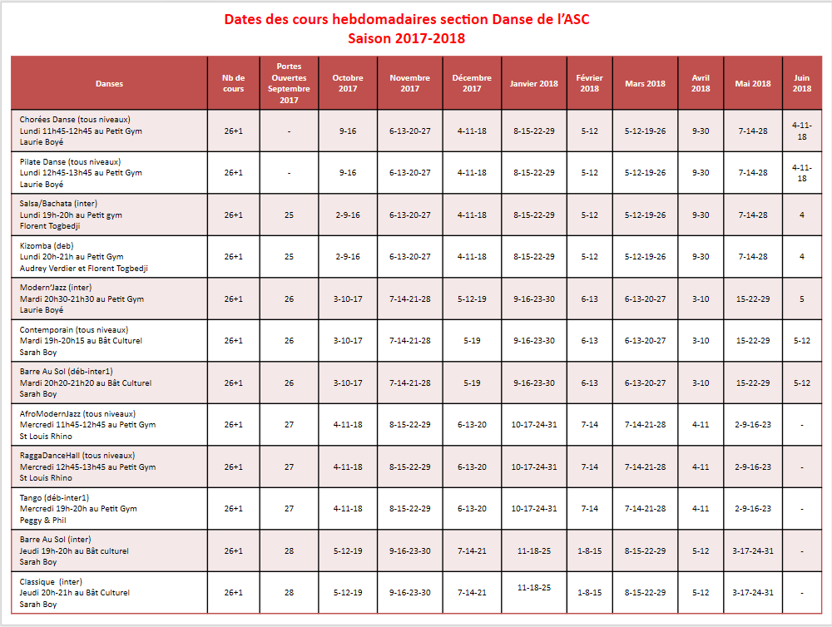
 | ASC – CNES Section Danse Dates des cours | SAISON 2017/2018 A partir d'octobre 2017
Date de mise à jour: 10/10/2017

Contact | asc-danse@cnes.fr
Site Web | http ://ascdanse.blog4ever.com

Pas de cours pendant les vacances scolaires, jours fériés et jour RTT (Tarifs basés sur 26 cours / an + 1 cours Portes Ouvertes)

